앱
메인 페이지 |  |  |  |  |  |  |  |  |  |  |  |  |  |  |  |  |  | To - Do
 |  |  |  |  |  |  |  |  |  |  |  |  |  |  |  |  |  | (1) UI 확실하게 잡아야 함 - 윤율, 박종혁
 |  |  |  |  |  |  |  |  |  |  |  |  |  |  |  |  |  | (2) DB에 들어가는 자료의 유형과 DB 모습 정해야 함 ==>
 | ☰ |  |  | 농가 피해상황

 | 대시보드 |  |  |  |  |  |  |  |  |  |  |  |  |  |  |  |  | 도움받을 수 있는 것
 |  |  |  |  |  |  |  |  | 1번캠 |  |  |  |  |  |  | 탐지 | 퇴치 | 표는 구현하려면 chart.js
 |  | 횟수 |  |  |  |  |  |  |  |  |  |  |  |  |  |  |  | 부트스트랩 : CSS 쉽게 사용할 수 있도록
 |  | 9
 |  | 8
 |  | 7
 |  | 6
 |  | 5
 |  | 4
 |  | 3
 |  | 2
 |  | 1
 |  |  | 2023-02-01 |  | 2023-02-02 | 2023-02-03 | 2023-02-04 | 2023-02-05 |  | 2023-02-06 |  | 2023-02-07 | 2023-02-08 |  | 2023-02-09 | 2023-02-10 | 2023-02-11


 | 이벤트 리스트
 |  |  |  |  |  |  |  |  |  |  |  |  |  |  |  |  |  | 이벤트 리스트
 |  | 🎯 |  | 2/11 총 1건 탐지 1건 퇴치 완료 |  |  |  |  |  |  |  |  |  |  |  |  |  | 페이지네이션 필요
 |  |  |  |  |  |  |  |  |  |  |  |  |  |  |  |  |  | 페이징
 |  | 🎯 |  | 2/10 총 2건 탐지 2건 퇴치 완료

 |  | ⚠️ |  | 2/9 총 4건 탐지 3건 퇴치 완료. 1건 미퇴치. 피해상황을 확인하세요.

 |  | ⚠️ |  | 2/8 총 8건 탐지 5건 퇴치 완료. 3건 미퇴치. 피해상황을 확인하세요.

 |  | 🎯 |  | 2/7 총 2건 탐지 2건 퇴치 완료 |  |  |  |  |  |  |  |  |  |  |  |  |  | 통신 방식
 |  |  |  |  |  |  |  |  |  |  |  |  |  |  |  |  |  | API는 나눠서 총 3개
 |  | 🎯 |  | 2/6 총 1건 탐지 1건 퇴치 완료 |  |  |  |  |  |  |  |  |  |  |  |  |  | (1) 대시보드
 |  |  |  |  |  |  |  |  |  |  |  |  |  |  |  |  |  | (2) 이벤트 리스트
 |  | ⚠️ |  | 2/5 총 2건 탐지 0건 퇴치 완료. 2건 미퇴치. 피해상황을 확인하세요. |  |  |  |  |  |  |  |  |  |  |  |  |  | (3) 상세보기

 |  | ⚠️ |  | 2/4 총 8건 탐지 6건 퇴치 완료. 2건 미퇴치. 피해상황을 확인하세요.

 |  | 🎯 |  | 2/3 총 2건 탐지 2건 퇴치 완료

 |  | ⚠️ |  | 2/2 총 4건 탐지 3건 퇴치 완료. 1건 미퇴치. 피해상황을 확인하세요.

 |  | 🎯 |  | 2/1 총 2건 탐지 2건 퇴치 완료

 | 마이페이지 (미구현) |  |  |  |  |  | 농민 포털 (미구현) |  |  |  |  |  |  | 마이페이지 |  |  |  | 네트워크 관제시스템
 |  |  |  |  |  |  |  |  |  |  |  |  |  |  |  |  |  | 카메라 여러 대가 서로 정보를 주고 받으면서 전체 그림을 그려내는 것
 |  |  |  |  |  |  |  |  |  |  |  |  |  |  |  |  |  | mjpeg
 |  |  |  |  |  |  |  |  |  |  |  |  |  |  |  |  |  | 하나의 팀인 것 처럼
 |  |  |  |  |  |  |  |  |  |  |  |  |  |  |  |  |  | 사냥 몰이
 |  |  |  |  |  |  |  |  |  |  |  |  |  |  |  |  |  | 욜로 하나로 써서 뭔가 검출하고 하는 기술은 너무 많이 나왔음

이벤트 상세

 | ☰ |  |  | 이벤트 상세

 | 날짜 선택 |  |  |  |  |  | 이벤트 |  |  | 이벤트 내용
 | 2023-02-04 |  |  |  |  |  | 7차 (23:10) |  |  | 최대 3마리 멧돼지 탐지. 퇴치 실패

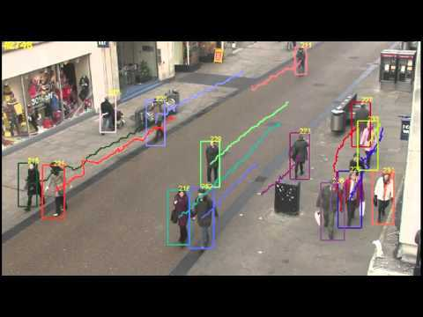

 | 채팅 상담 (미구현) |  |  |  |  |  |  |  |  |  | 즉각 조치 (미구현)

알림 푸시
 |  |  |  |  |  |  |  |  |  |  |  |  |  |  |  |  |  | 웹의 경우 알림은 외부 서버를 타야 한다.
 |  |  |  |  |  |  |  |  |  |  |  |  |  |  |  |  |  | 웹서버 기준 외부 서버 타야 함
⚠️
 | ☰ |  |  | 이벤트 상세 |  |  |  |  |  |  |  |  |  |  |  |  |  | 알림을 보내는 방법은 네이버 혹은 클라우드
캠 1번 "고라니" 객체 출현
 |  |  |  |  |  |  |  |  |  |  |  |  |  |  |  |  |  | (앱은 외부 서버 안타도 됨)


 | 날짜 선택 |  |  |  |  |  | 이벤트 |  |  | 이벤트 내용
 | 2023-02-04 |  |  |  |  |  | 7차 (23:10) |  |  | 최대 3마리 멧돼지 탐지. 퇴치 실패

 | 채팅 상담 (미구현) |  |  |  |  |  |  |  |  |  | 즉각 조치 (미구현)

알림 푸시

 | ☰ |  |  | 이벤트 상세

 | 날짜 선택 |  |  |  |  |  | 이벤트 |  |  | 이벤트 내용
 | 2023-02-27 |  |  |  |  |  | 3차 (13:55) |  |  | 최대 1마리 고라니 탐지

 | 채팅 상담 (미구현) |  |  |  |  |  |  |  |  |  | 즉각 조치 (미구현)

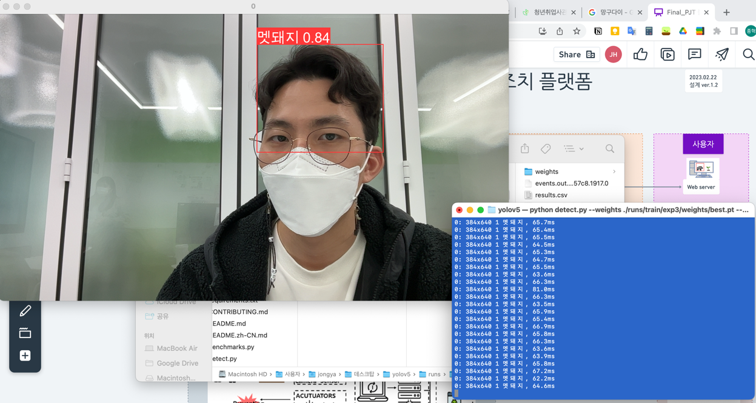
 |  |  |  |  |  |  |  |  |  |  |  |  |  |  |  |  |  | 로그값이 실시간으로 서버 DB에 들어가야 한다면
 |  |  |  |  |  |  |  |  |  |  |  |  |  |  |  |  |  | 서버에 부하가 걸릴 수 있으므로
 |  |  |  |  |  |  |  |  |  |  |  |  |  |  |  |  |  | 다른 방법을 강구해야 함
 |  |  |  |  |  |  |  |  |  |  |  |  |  |  |  |  |  | (시작시간 - 종료시간 을 한 세트로 만들어서 한 번에 보낸다던지..)
 |  |  |  |  |  |  |  |  |  |  |  |  |  |  |  |  |  | (시작할 때 한 번 보내고, 종료될 때 한 번 보내고)
 |  |  |  |  |  |  |  |  |  |  |  |  |  |  |  |  |  | (2) 사용자에게 알람을 위한 1번, 종료된 뒤 모든 정보를 보내는 1번

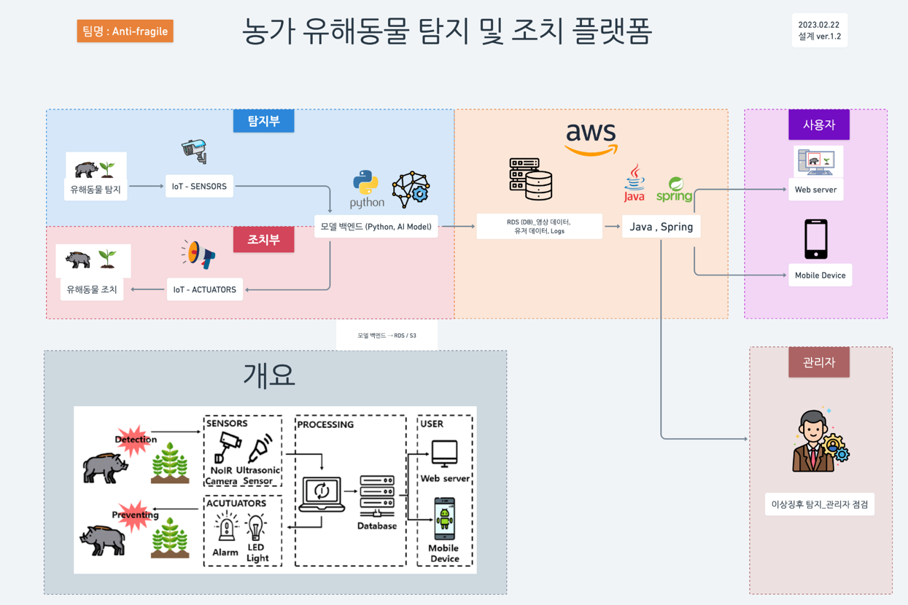

 |  |  |  |  |  |  |  |  |  |  |  |  |  |  |  |  |  | 정형 데이터
 |  |  |  |  |  |  |  |  |  |  |  |  |  |  |  |  |  | pymysql 라이브러리 사용
 |  |  |  |  |  |  |  |  |  |  |  |  |  |  |  |  |  | 백엔드 -> AWS 부분에서는 서버는 필요 없음
 |  |  |  |  |  |  |  |  |  |  |  |  |  |  |  |  |  | pymysql 을 통해 aws에 보내면 될 것임
 |  |  |  |  |  |  |  |  |  |  |  |  |  |  |  |  |  | 그런데 이것은 정형 데이터만 가능할 것 같고…
 |  |  |  |  |  |  |  |  |  |  |  |  |  |  |  |  |  | 비정형 데이터는?

 |  |  |  |  |  |  |  |  |  |  |  |  |  |  |  |  |  | 비정형 데이터
 |  |  |  |  |  |  |  |  |  |  |  |  |  |  |  |  |  | boto3
 |  |  |  |  |  |  |  |  |  |  |  |  |  |  |  |  |  | s3와 연결하는 라이브러리
 |  |  |  |  |  |  |  |  |  |  |  |  |  |  |  |  |  | 이미지명에는
 |  |  |  |  |  |  |  |  |  |  |  |  |  |  |  |  |  | 로그데이터와 이미지를 매칭하는 벙법 고민
 |  |  |  |  |  |  |  |  |  |  |  |  |  |  |  |  |  | S3 에 이미지를 저장하고 - RDS에 있는 로그와 매칭될 수 있도록

 |  |  |  |  |  |  |  |  |  |  |  |  |  |  |  |  |  | 둘을 어떻게 연결해놓을 것인가?
 |  |  |  |  |  |  |  |  |  |  |  |  |  |  |  |  |  | (1) 로그 테이블에 이미지 정보를 같이 넣어도 좋고 (2) 하지만 실무에서는 분리를 해놓는 게 일반적. 로그테이블과 이미지 테이블 분리. Foreign 키로 로그 id를 둬서, 서로 연결되게끔

 |  |  |  |  |  |  |  |  |  |  |  |  |  |  |  |  |  | 테이블 리스트
 |  |  |  |  |  |  |  |  |  |  |  |  |  |  |  |  |  | (1) 객체 테이블
 |  |  |  |  |  |  |  |  |  |  |  |  |  |  |  |  |  | (2) 유저 정보 테이블
 |  |  |  |  |  |  |  |  |  |  |  |  |  |  |  |  |  | (3) 로그 정보 쌓는 테이블
 |  |  |  |  |  |  |  |  |  |  |  |  |  |  |  |  |  | (4) 이미지 테이블(or)
 |  |  |  |  |  |  |  |  |  |  |  |  |  |  |  |  |  | (5) 위치정보 테이블(or)
 |  |  |  |  |  |  |  |  |  |  |  |  |  |  |  |  |  | (4) 카메라정보 테이블?? (지금 단계는 아님)

기타사항
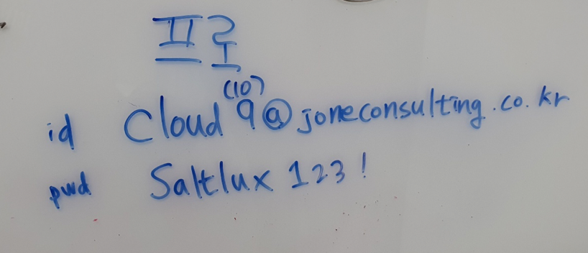

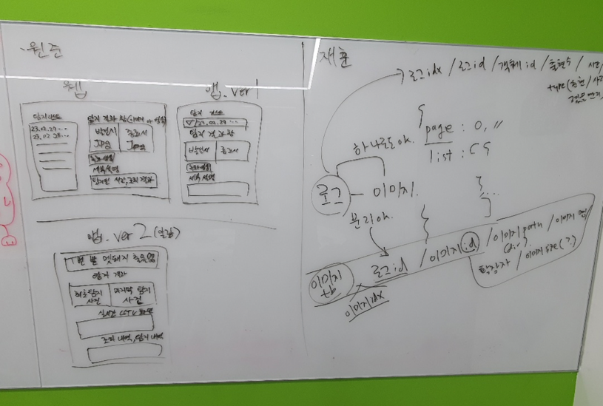

이외는 구글 드라이브에 있음

